Connection
NES
Universal board
NES cartridge 60 pins I/F
NES cartridge 60 pins I/F
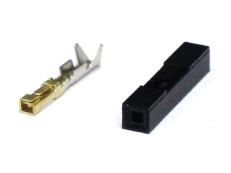
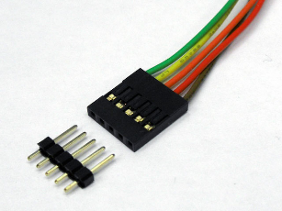

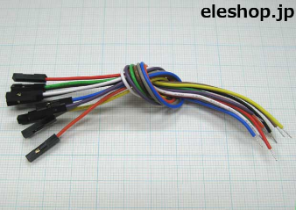

pin socket
 |  | pin header | pin socket |  | QI connector

ＱＩコネクタは、2.54mmピッチのヘッダーピンに接続して使用する、電子工作でもおなじみ汎用コネクタです。「2550コネクタ」ともいわれます。 電子工作以外でも、自作PCの内部配線用のコネクタとしても使用されており、実にワールドワイドで活躍している汎用コネクタなのです。
 |  |  |  | cable w/ pin socket

max 60 lines.

DE1 board
Linux board

2.54 mm pitch GPIO 40 x 2 pins
2.54 mm pitch GPIO 40 x 2 pins

 | I2C
 | 4 lines

